6 Výpočet priemeru valca


Tlak z kompresoru | = | 0.6 | MPa | = | 600,000 | Pa
Účinnosť | = | 85 | % | = | 0.85
Požadovaná sila valca pri vysúvaní | = | 1.6 | kN | = | 1600 | N

Minimálny priemer valca | = | 0.058269 | m | = | 58.269 | mm

7 Výpočet tlaku
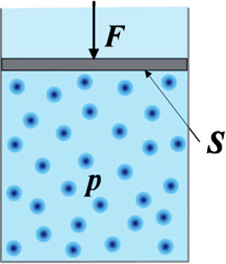
Plocha | 0.001 | m2
Sila | 1,000 | Newton

Tlak | 1,000,000 | Pascal | = | 10 | Bar

